Roues
 |  |  | S = Équipement de série A = Livrable -- (dashes) = Non livrable D = Carré noir – Compris dans le groupe d'équipements ■ = Inclus dans le groupe d'équipement □ = Inclus dans le groupe d'équipement mais évolutif * = Indique disponibilité de ce type sur plusieurs modèles.
 |  |  | 1: En option avec tous les modèles. 2: Livrable avec les modèles CC10543 et CK10*43 à cabine multiplace et C*10753 à cabine double. 3: Livrable avec les modèles CK10*43 à 4RM et cabine multiplace. 4: Livrable avec les modèles C*10*43 à cabine multiplace ou C*10753 à cabine double. 5: Livrable avec les modèles CC10543 et CK10*43 à cabine multiplace et CK10753 à cabine double. 6: Livrable sur les modèles CK10543 4RM à cabine multiplace et caisse courte. 7: Livrable avec les modèles CC10543 et CK10*43 à cabine multiplace.
Code ÉFC | Code ÉFC. de réf. seulement | Roues | Description | WT 1WT1 | Custom 1CX2 | Custom Trail Boss 2CX3 | LT 1LT4 | RST 1SP5 | LT Trail Boss 2LT3 | ZR2 3LT6 | LTZ 1LZ7 | High Country 3LZ3
RPP |  | Aucune image disponible | Roues, de 17 po x 8 po (43,2 cm x 20,3 cm) en acier peint en noir, les roues en acier auront un fini peint noir peu lustré et les cache-moyeux seront peints en noir très lustré 1. Exige une commande de parc ou d'organisme gouvernemental. Exige un modèle à cabine multiplace ou classique. | A1 | -- | -- | -- | -- | -- | -- | -- | --
 | RCW | 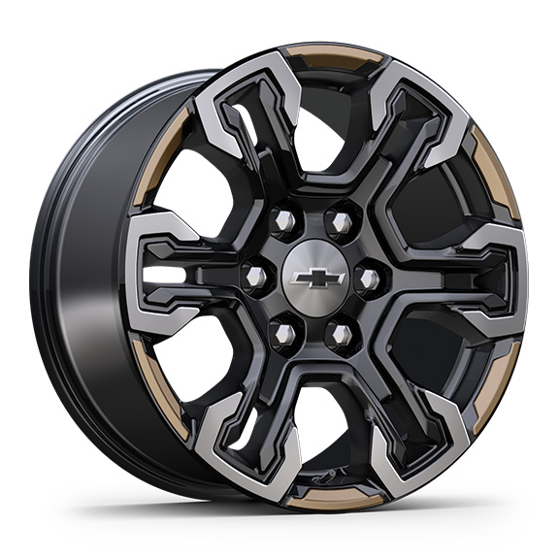 | Roues, de 18 po x 8,5 po (45,7 cm x 21,6 cm), en aluminium, fini usiné, avec rayons peints en noir et anneau extérieur contrastant or oxydé | -- | -- | -- | -- | -- | -- | □ | -- | --
RCV |  | 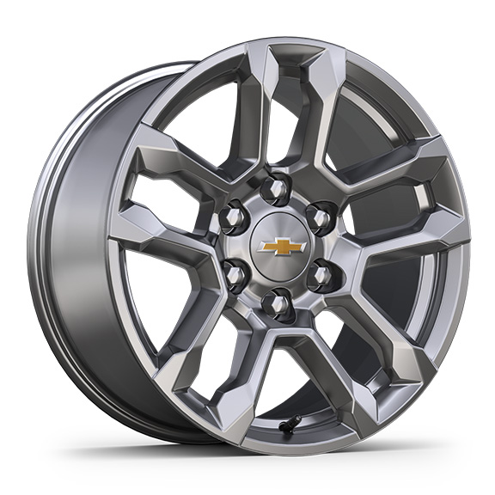 | Roues, de 18 po x 8,5 po (45,7 cm x 21,6 cm), en aluminium peint en argent brillant 1. Exige un modèle à cabine multiplace ou à cabine double, le moteur V8 EcoTec3 de 5,3 L (L84), le groupe tout terrain Z71 (Z71) et les pneus Goodyear Wrangler Territory LT275/65R18 (R3O). 2. Compris avec le groupe tout terrain (Z71) ou le groupe tout terrain et protection Z71 (PDZ). 3. Exige une commande de parc ou d'organisme gouvernemental. Exige le groupe tout terrain Z71 (Z71) et les pneus Goodyear Wrangler Territory LT275/65R18 (R3O). | A1 | -- | -- | A2 | □ | -- | -- | A3 | --
 | RHO | 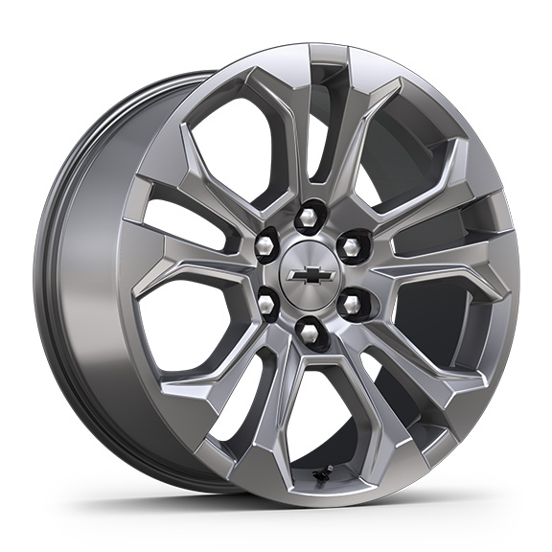 | Roues, de 20 po x 9 po (50,8 cm x 22,9 cm) en aluminium peint en argent sterling | -- | -- | -- | -- | -- | -- | -- | S | --
NZN |  | 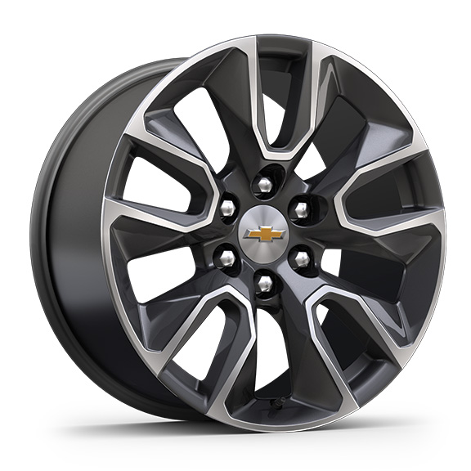 | Rouesde 20 po x 9 po (50,8 cm x 22,9 cm) en aluminium peint avec fini usiné et évidements peints en Grazen 1. Compris avec l'édition Grande expédition Plus (PDD). 2. Compris avec l'édition Grande expédition Plus (PDD). Non livrable avec l'édition rallye (STH) ou l'édition Distinction (WGQ). | -- | -- | -- | A1 | A2 | -- | -- | -- | --
Q5U |  | 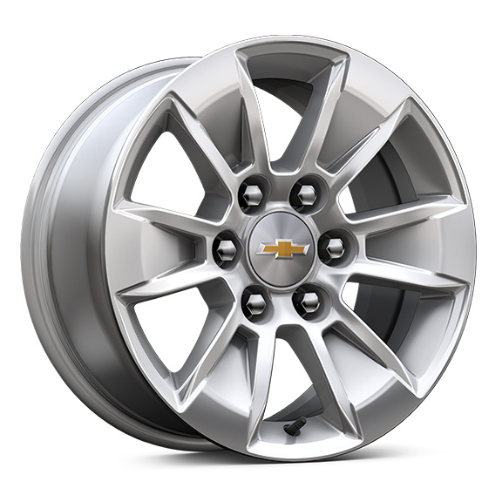 | Roues, de 17 po x 8 po (43,2 cm x 20,3 cm)en aluminium peint en argent brillant 1. Non livrable avec groupe d'installation de chasse-neige (VYU). | A1 | -- | -- | □ | -- | -- | -- | -- | --
 | NZP | 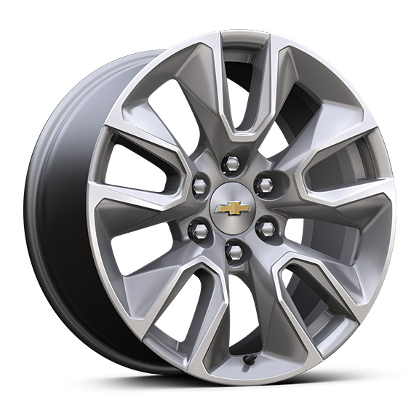 | Roues, de 20 po x 9 po (50,8 cm x 22,9 cm)en aluminium peint en argent brillant | -- | S | -- | -- | -- | -- | -- | -- | --
RD1 |  | 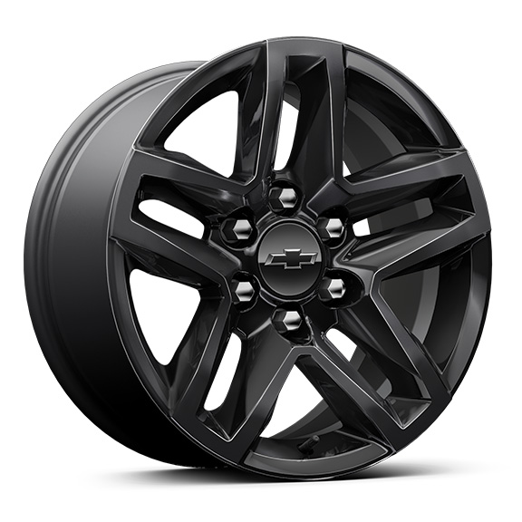 | Roues, 18 po x 8,5po (45,7 cm x 21,6 cm)A aluminium peint en noir très lustré | -- | -- | □ | -- | -- | A | -- | -- | --
SEV |  | 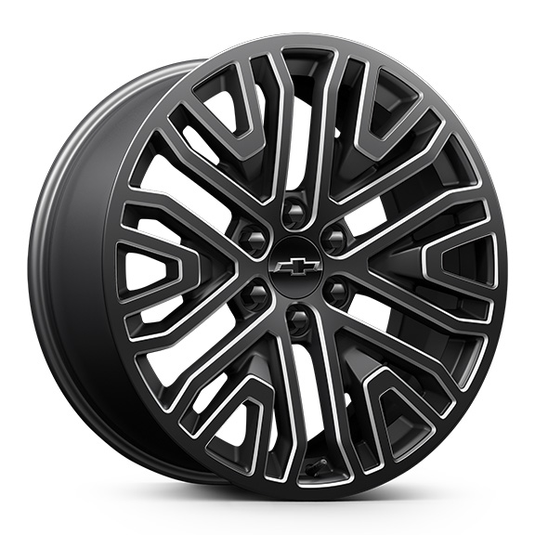 | OPL, roues de 22 po (55,9 cm) noir peu lustré à 6 rayons avec éléments contrastants fini usiné, des roues OPL seront livrées avec 4 roues de 22 po en acier sorties d'usine et des spécifications d'alignement établies pour une roue OPL de 22 po sélectionnée (installées par le concessionnaire) 1. Non livrable avec groupe tout terrain Z71 (Z71) ou groupe remorquage Max (NHT). 2. Exige le contrôle de conduite adaptatif (Z45). Non livrable avec le groupe tout terrain Z71 (Z71) ou le groupe remorquage Max (NHT). | -- | -- | -- | A1 | A1 | -- | -- | A1 | A2
SGM |  | 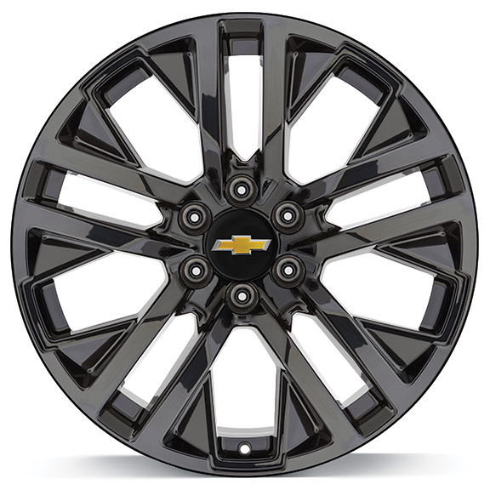 | OPL, roues de 22 po (55,9 cm), noir très lustré, des roues OPL seront livrées avec 4 roues de 22 po en acier sorties d'usine et des spécifications d'alignement établies pour une roue OPL de 22 po sélectionnée (installées par le concessionnaire) 1. Non livrable avec groupe tout terrain Z71 (Z71) ou groupe remorquage Max (NHT). 2. Exige le contrôle de conduite adaptatif (Z45). Non livrable avec le groupe tout terrain Z71 (Z71) ou le groupe remorquage Max (NHT). | -- | -- | -- | A1 | A1 | -- | -- | A1 | A2
RD6 |  | 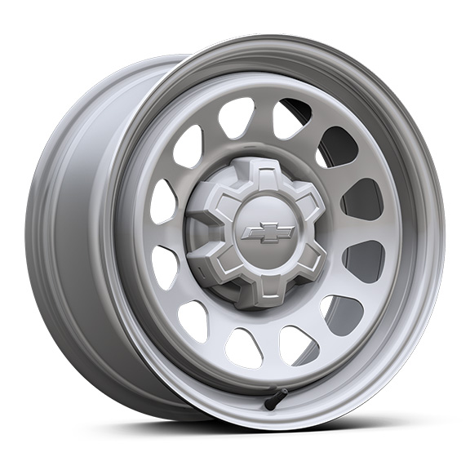 | Roues, de 17 po x 8 po (43,2 cm x 20,3 cm), en acier peint argent ultra | □ | -- | -- | A | -- | -- | -- | -- | --
RD5 |  | 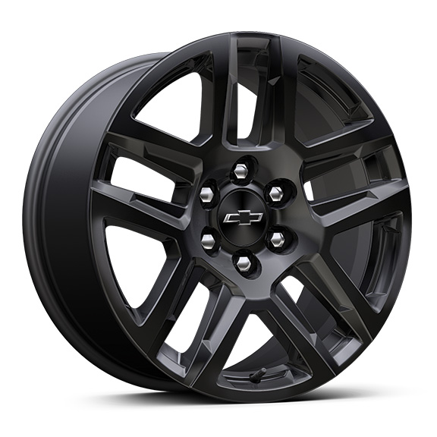 | Roues, 20 po x 9 po (50,8 cm x 22,9 cm) en aluminium peint en noir très lustré 1. Compris avec le groupe d'éléments noircis TurboMax (PCW) ou l'édition rallye (STH). 2. Compris avec le groupe d'éléments noircis TurboMax (PCW). 3. Non livrable avec l'édition Distinction (WGQ). 4. Compris et livrable uniquement avec édition minuit (WJP). | -- | A1 | A2 | -- | A3 | □ | -- | -- | A4
SEZ |  | 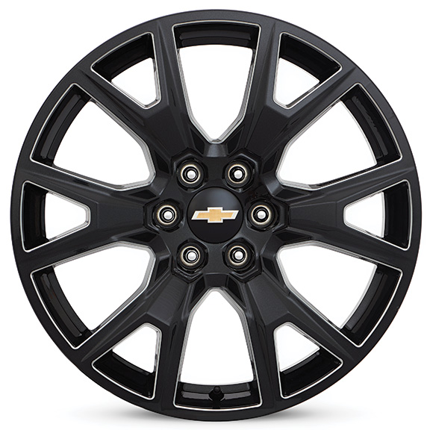 | OPL, roues de 22 po (55,9 cm) éclair de carbone métallisé, des roues OPL seront livrées avec 4 roues de 22 po en acier sorties d'usine et des spécifications d'alignement établies pour une roue OPL de 22 po sélectionnée (installées par le concessionnaire) 1. Non livrable avec groupe tout terrain Z71 (Z71) ou groupe remorquage Max (NHT). 2. Exige le contrôle de conduite adaptatif (Z45). Non livrable avec le groupe tout terrain Z71 (Z71) ou le groupe remorquage Max (NHT). | -- | -- | -- | A1 | A1 | -- | -- | A1 | A2
SEU |  | 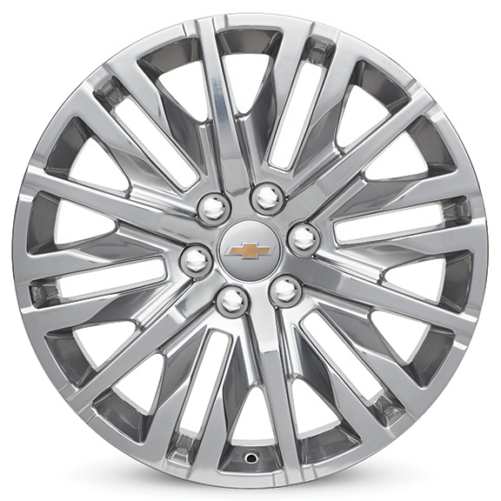 | OPL roues de 22 po x 9 po (55,9 cm x 22,9 cm) en aluminium poli, des roues OPL seront livrées avec 4 roues de 22 po en acier sorties d'usine et des spécifications d'alignement établies pour une roue OPL de 22 po sélectionnée (installées par le concessionnaire) 1. Non livrable avec groupe tout terrain Z71 (Z71) ou groupe remorquage Max (NHT). 2. Exige le contrôle de conduite adaptatif (Z45). Non livrable avec le groupe tout terrain Z71 (Z71) ou le groupe remorquage Max (NHT). | -- | -- | -- | A1 | A1 | -- | -- | A1 | A2
 | PXT | 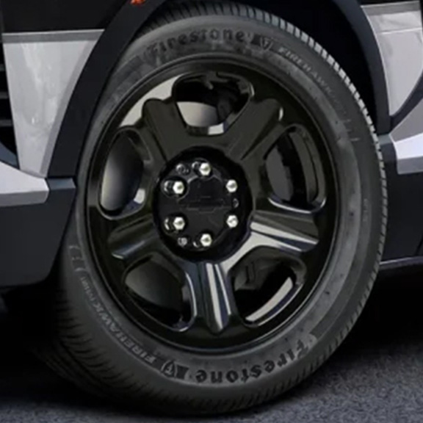 | Roues, de 20 po x 9 po (50,8 cm x 22,9 cm)Acier peint en noir 1. Compris et livrable uniquement avec le groupe véhicule de patrouille (9C1). | A1 | -- | -- | -- | -- | -- | -- | -- | --
 | RPS | 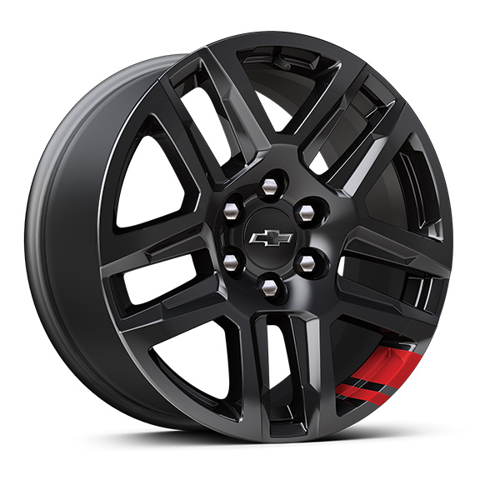 | Roues, de 20 po x 9 po (50,8 cm x 22,9 cm) en aluminium peint en noir très lustré 1. Compris et livrable uniquement avec édition Redline (WGQ). | -- | -- | -- | -- | A1 | -- | -- | -- | --
SRL |  | 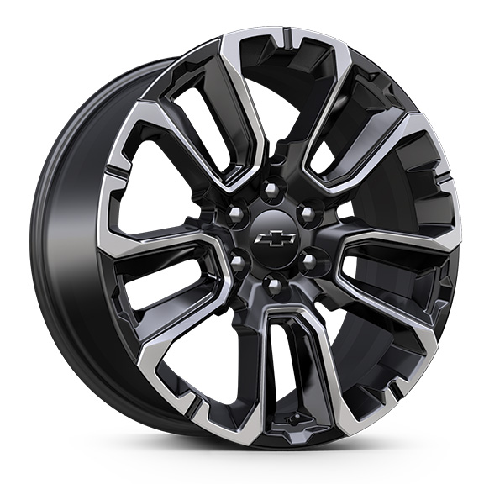 | OPL, roues de 22 po (55,9 cm) noires avec usinage sélectif, des roues OPL seront livrées avec 4 roues de 22 po en acier sorties d'usine et des spécifications d'alignement établies pour une roue OPL de 22 po sélectionnée (installées par le concessionnaire) 1. N'est plus offert en option pour l'année modèle. Non offert en option avec le groupe tout terrain Z71 (Z71) ou le groupe remorquage Max (NHT). 2. N'est plus offert en option pour l'année modèle. Exige le contrôle de conduite adaptatif (Z45). Non offert en option avec le groupe tout terrain Z71 (Z71) ou le groupe remorquage Max (NHT). | -- | -- | -- | A1 | A1 | -- | -- | A1 | A2
RQL |  | 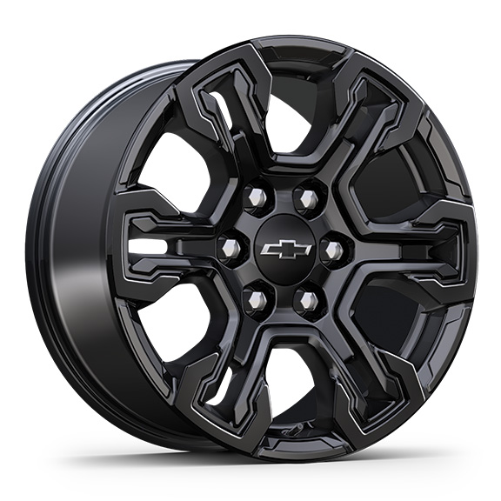 | Roues, de 18 po x 8,5 po (45,7 cm x 21,6 cm) noires lustrées | -- | -- | -- | -- | -- | -- | A | -- | --
 | NZV | 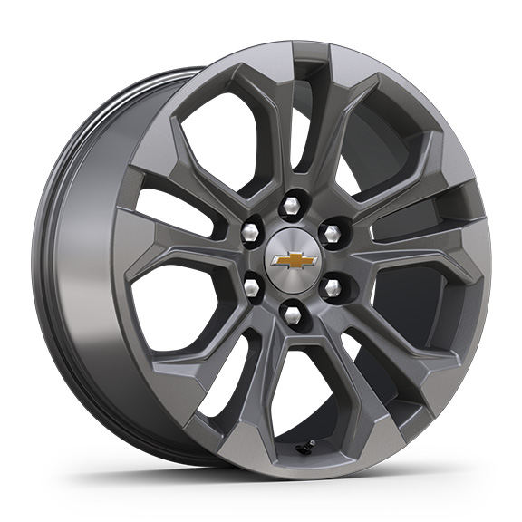 | Roues, de 20 po x 9 po (50,8 cm x 22,9 cm) en aluminium usiné avec évidements anthracite | -- | -- | -- | -- | -- | -- | -- | -- | □
RPT |  | 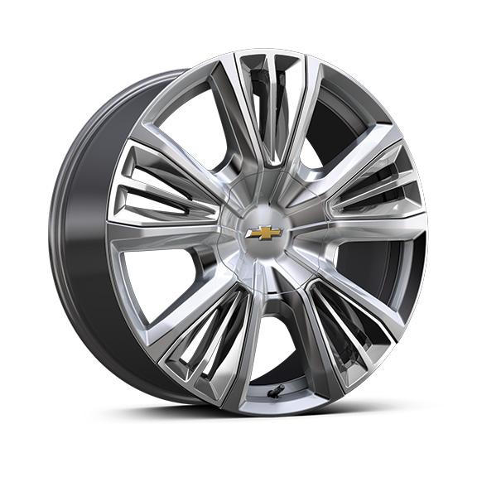 | Roues, de 22 po x 9 po (55,9 cm x 22,9 cm) en aluminium peint avec garnitures chromées 1. Exige le contrôle de conduite adaptatif (F45) et les pneus 275/50R22 toutes saisons à flanc noir (XCE). Compris avec groupe High Country Premium Package (PDM). Non livrable avec le groupe tout terrain Z71 (Z71) ou le groupe remorquage Max (NHT). | -- | -- | -- | -- | -- | -- | -- | -- | A1
SRV |  | 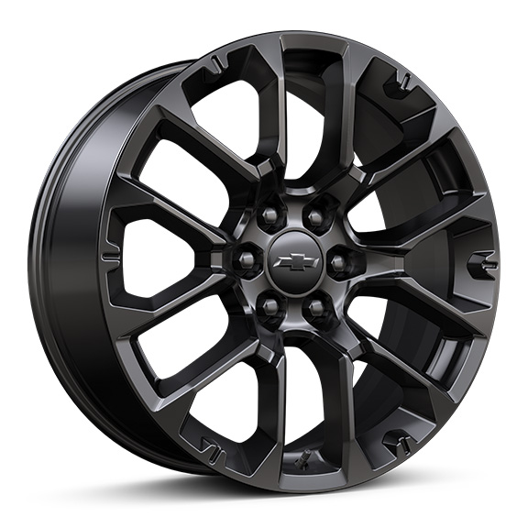 | OPL, roues de 22 po (55,9 cm) noir très lustré à rayons multiples, des roues OPL seront livrées avec 4 roues de 22 po en acier sorties d'usine et des spécifications d'alignement établies pour une roue OPL de 22 po sélectionnée (installées par le concessionnaire) 1. Non offert en option pour le moment. Non offert en option avec le groupe tout terrain Z71 (Z71) ou le groupe remorquage Max (NHT). 2. Exige le contrôle de conduite adaptatif (Z45). Non livrable avec le groupe tout terrain Z71 (Z71) ou le groupe remorquage Max (NHT). | -- | -- | -- | A1 | A1 | -- | -- | A1 | A2
 | Q81 | 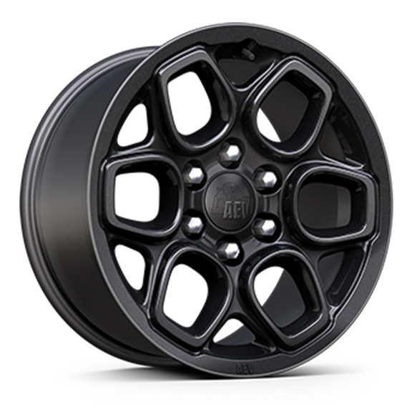 | Roues, 18 po x 8,5 po (45,7 cm x 21,6 cm) noires lustrées AEV 1. Compris et livrable uniquement avec le ZR2 édition Bison (ULV). | -- | -- | -- | -- | -- | -- | A1 | -- | --
EU2 |  | 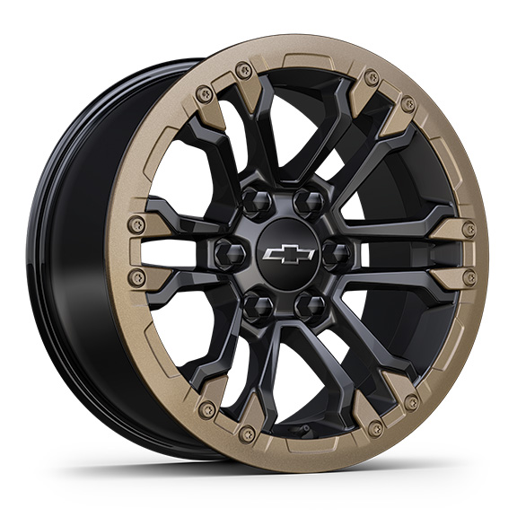 | OPL roues de 18 po compatibles avec verrou de talon noir avec anneau décoratif oxyde doré, (installé par le concessionnaire), comprend écrous de roues et verrous de roues noirs 1. Non livrable avec le ZR2 édition Bison (ULV). | -- | -- | -- | -- | -- | -- | A1 | -- | --
SSW |  | 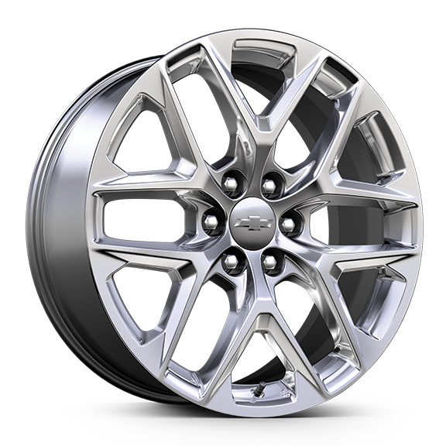 | OPL, roues de 22 po (55,9 cm) à rayons multiples, fini brillant, des roues OPL seront livrées avec 4 roues de 22 po en acier sorties d'usine et des spécifications d'alignement établies pour une roue OPL de 22 po sélectionnée (installées par le concessionnaire) 1. Non livrable avec groupe tout terrain Z71 (Z71) ou groupe remorquage Max (NHT). 2. Exige le contrôle de conduite adaptatif (Z45). Non livrable avec le groupe tout terrain Z71 (Z71) ou le groupe remorquage Max (NHT). | -- | -- | -- | A1 | A1 | -- | -- | A1 | A2
SFU |  | 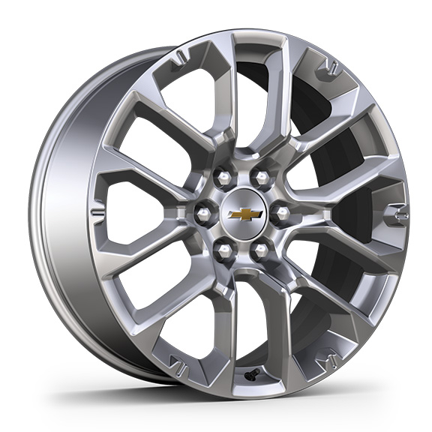 | OPL, roues de 22 po (55,9 cm) à rayons divisés, fini brillant, des roues OPL seront livrées avec 4 roues de 22 po en acier sorties d'usine et des spécifications d'alignement établies pour une roue OPL de 22 po sélectionnée (installées par le concessionnaire) 1. Non livrable avec groupe tout terrain Z71 (Z71) ou groupe remorquage Max (NHT). 2. Exige le contrôle de conduite adaptatif (Z45). Non livrable avec le groupe tout terrain Z71 (Z71) ou le groupe remorquage Max (NHT). | -- | -- | -- | A1 | A1 | -- | -- | A1 | A2

